标等辅料
辅料采购单 DEFACTO ORDER FORM
服装款号 | 辅料编号 | 插入图片 | 辅料描述 | 用途 | 颜色 |  |  |  |  |  | 总计
 |  |  |  |  |  | XS | S | M | L | XL
H4537AX |  |  |  | 主标 |  | 此款不用主标
H4537AX | 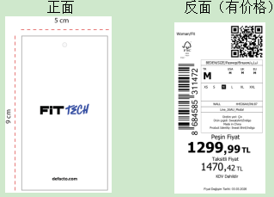 24 AULBM11953 |  | 其他国家价格牌 | 价格牌 | BK81 - BLACK 黑色 | 182 | 360 | 365 | 360 | 255 | 1522
 |  |  | 哈萨克斯坦价格牌 |  |  | 20 | 38 | 38 | 38 | 20
 |  |  | 俄罗斯价格牌 |  |  | 10 | 18 | 18 | 18 | 10
 |  |  | 白俄罗斯价格牌 |  |  | 10 | 18 | 18 | 18 | 10
 |  |  | 其他国家价格牌 |  | PR467-D.PURPLE 深紫 | 165 | 325 | 330 | 325 | 230 | 1375 | 4295
 |  |  | 哈萨克斯坦价格牌 |  |  | 18 | 34 | 34 | 34 | 18
 |  |  | 俄罗斯价格牌 |  |  | 9 | 16 | 16 | 16 | 9
 |  |  | 白俄罗斯价格牌 |  |  | 9 | 16 | 16 | 16 | 9
 |  |  | 其他国家价格牌 |  | PR522- LT.PLUM 浅紫 | 168 | 330 | 335 | 330 | 235 | 1398
 |  |  | 哈萨克斯坦价格牌 |  |  | 18 | 34 | 34 | 34 | 18
 |  |  | 俄罗斯价格牌 |  |  | 9 | 16 | 16 | 16 | 9
 |  |  | 白俄罗斯价格牌 |  |  | 9 | 16 | 16 | 16 | 9
H4537AX |  |  | 其他国家 白色洗标 | 洗标 | BK81 - BLACK 黑色 | 200 | 390 | 390 | 390 | 275
 |  |  | 俄罗斯/白俄罗斯，暗红色洗标 |  |  | 40 | 80 | 80 | 80 | 40
 |  |  | 其他国家 白色洗标 |  | PR467-D.PURPLE 深紫 | 175 | 350 | 350 | 350 | 250
 |  |  | 俄罗斯/白俄罗斯，暗红色洗标 |  |  | 35 | 70 | 70 | 70 | 35
 |  |  | 其他国家 白色洗标 |  | PR522- LT.PLUM 浅紫 | 180 | 360 | 360 | 360 | 255
 |  |  | 俄罗斯/白俄罗斯，暗红色洗标 |  |  | 35 | 70 | 70 | 70 | 35
H4537AX |  |  |  | 条码标 | BK81 - BLACK 黑色 | 240 | 470 | 470 | 470 | 315
 |  |  |  |  | PR467-D.PURPLE 深紫 | 210 | 420 | 420 | 420 | 285
 |  |  |  |  | PR522- LT.PLUM 浅紫 | 215 | 430 | 430 | 430 | 290
H4537AX | 23 AULBM11333 |  |  | 附加吊牌1 |  | 5100
H4537AX |  | 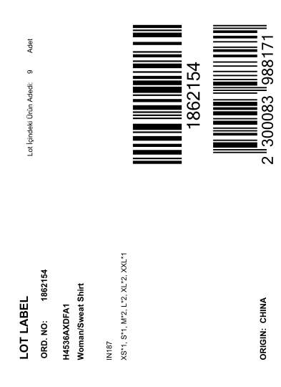 | 1861284 | 中胶袋 配比贴纸 | BK81 - BLACK 黑色 | 20
 |  |  | 1861281 |  |  | 16
 |  |  | 1861287 |  |  | 11
 |  |  | 1861288 |  |  | 17
 |  |  | 1861289 |  |  | 13
 |  |  | 1861286 |  |  | 11
 |  |  | 1861278 |  |  | 7
 |  |  | 1861276 |  |  | 6
 |  |  | 1861285 |  |  | 11
 |  |  | 1861280 |  |  | 4
 |  |  | 1861282 |  |  | 18
 |  |  | 1861275 |  |  | 10
 |  |  | 1861279 |  |  | 13
 |  |  | 1861291 |  |  | 22
 |  |  | 1861277 |  |  | 46
 |  |  | 1861274 |  |  | 10
 |  |  | 1861283 |  |  | 10
H4537AX |  |  | 1861284 | 中胶袋 配比贴纸 | PR467-D.PURPLE 深紫 | 18
 |  |  | 1861281 |  |  | 14
 |  |  | 1861287 |  |  | 10
 |  |  | 1861288 |  |  | 15
 |  |  | 1861289 |  |  | 12
 |  |  | 1861286 |  |  | 10
 |  |  | 1861278 |  |  | 7
 |  |  | 1861276 |  |  | 6
 |  |  | 1861285 |  |  | 10
 |  |  | 1861280 |  |  | 4
 |  |  | 1861282 |  |  | 17
 |  |  | 1861275 |  |  | 9
 |  |  | 1861279 |  |  | 12
 |  |  | 1861291 |  |  | 20
 |  |  | 1861277 |  |  | 42
 |  |  | 1861274 |  |  | 9
 |  |  | 1861283 |  |  | 9
H4537AX |  |  | 1861284 | 中胶袋 配比贴纸 | PR522- LT.PLUM 浅紫 | 18
 |  |  | 1861281 |  |  | 14
 |  |  | 1861287 |  |  | 11
 |  |  | 1861288 |  |  | 15
 |  |  | 1861289 |  |  | 12
 |  |  | 1861286 |  |  | 11
 |  |  | 1861278 |  |  | 7
 |  |  | 1861276 |  |  | 6
 |  |  | 1861285 |  |  | 11
 |  |  | 1861280 |  |  | 4
 |  |  | 1861282 |  |  | 17
 |  |  | 1861275 |  |  | 9
 |  |  | 1861279 |  |  | 12
 |  |  | 1861291 |  |  | 20
 |  |  | 1861277 |  |  | 42
 |  |  | 1861274 |  |  | 9
 |  |  | 1861283 |  |  | 9

季节/系列: |  |  |  |  |  | 下单日期: |  | 2026.03.11
下单公司(中文): | 宁波市奉化诺益服饰有限公司 |  |  |  |  | 电话: |  | 15990261114
下单公司(英文): | Ningbo Fenghua Nuoyi Clothing Co.LTD
收件公司名: 送货地址: 收件人: 电话: | 浙江省宁波市奉化区裘村镇银山路18号，周婷，15990261114
预计收货日期:

